График 1
График зависимости M от ε для разных положений утяжелителей
 | риска 1 |  | риска 2 |  | риска 3 |  | риска 4 |  | риска 5 |  | риска 6
2.49 | 0.06 | 2.20 | 0.06 | 1.58 | 0.06 | 1.26 | 0.06 | 1.00 | 0.06 | 0.75 | 0.06
4.82 | 0.11 | 3.72 | 0.11 | 3.13 | 0.11 | 2.18 | 0.11 | 1.76 | 0.11 | 1.22 | 0.11
8.13 | 0.16 | 5.49 | 0.16 | 3.83 | 0.16 | 3.14 | 0.16 | 2.59 | 0.16 | 1.86 | 0.16
11.24 | 0.20 | 7.75 | 0.21 | 4.79 | 0.21 | 3.71 | 0.21 | 3.29 | 0.21 | 2.42 | 0.21

График 2
График зависимости момента инерции от положения утяжелителей
 | 1
0.005929 | 0.02
0.010404 | 0.03
0.016129 | 0.05
0.023104 | 0.06
0.031329 | 0.06
0.040804 | 0.09

Печать 2
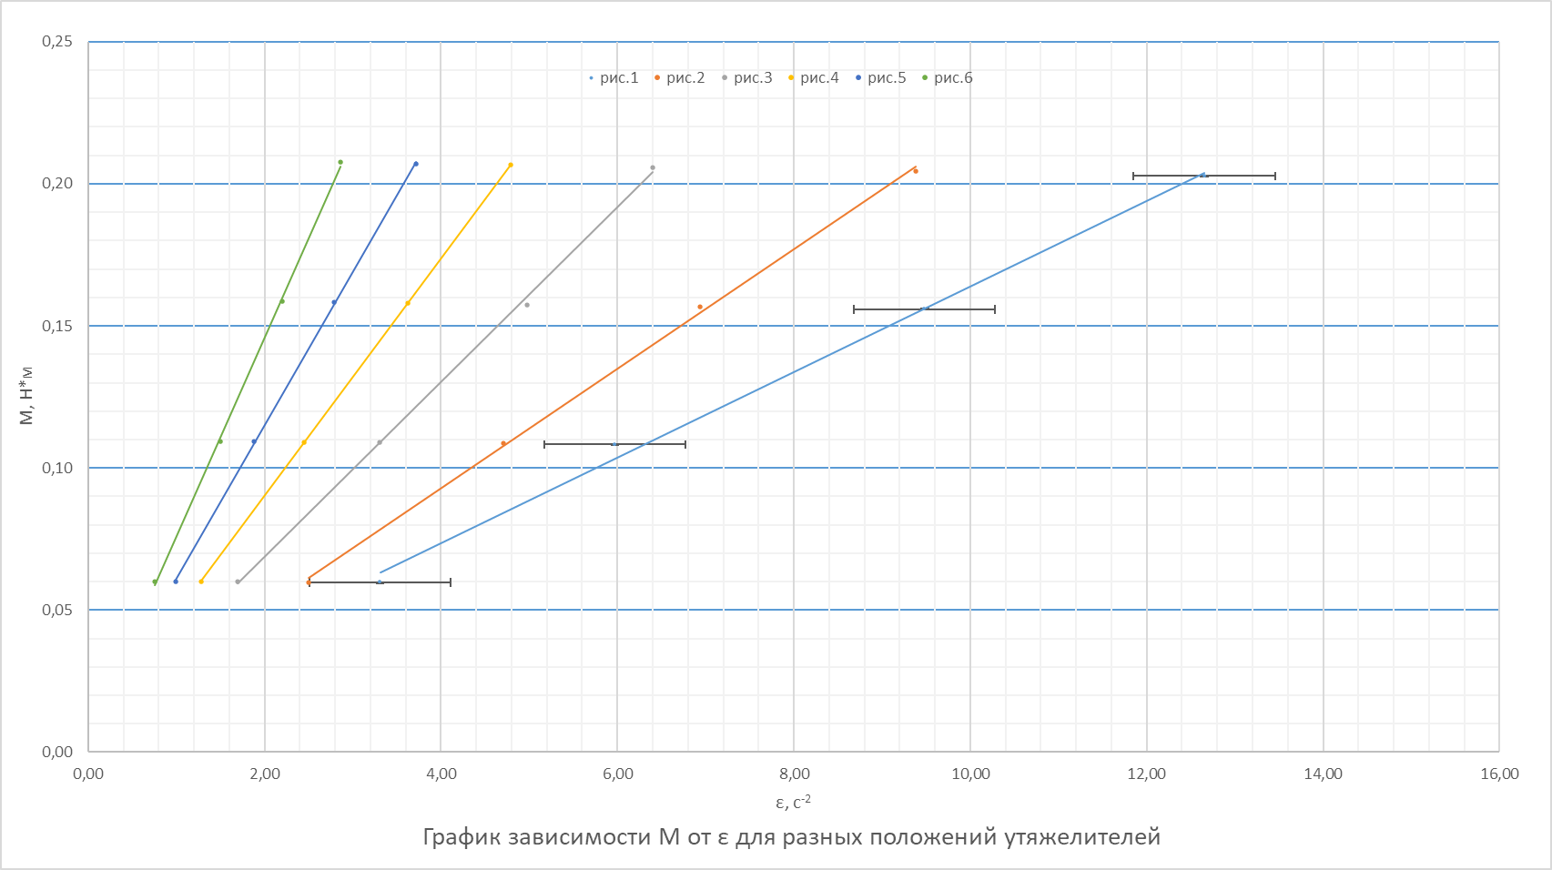

Печать 3
График зависимости момента инерции от положения утяжелителей
 | 1
0.005929 | 0.02
0.010404 | 0.03
0.016129 | 0.05
0.023104 | 0.06
0.031329 | 0.06
0.040804 | 0.09

